Лист1
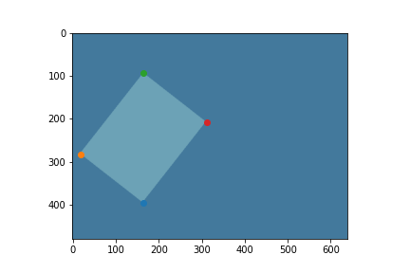
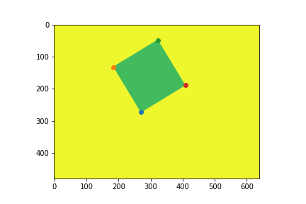
1 | 2 | 3 | 4 | 5
Координаты углов | Координаты углов | Координаты углов | Координаты углов | Координаты углов
[[18, 282], [164, 395], [165, 93], [311, 207]] | [[42, 170], [219, 324], [183, 8], [360, 162]] | [[183, 133], [271, 273], [323, 49], [410, 189]] | [[208, 302], [402, 459], [320, 165], [513, 322]] | [[365, 58], [517, 15], [425, 269], [577, 225]]
L2 | L2 | L2 | L2 | L2
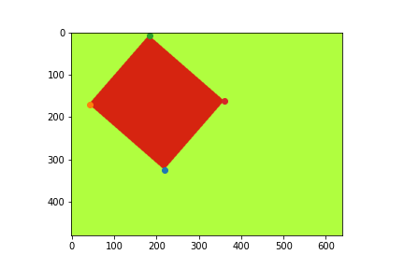
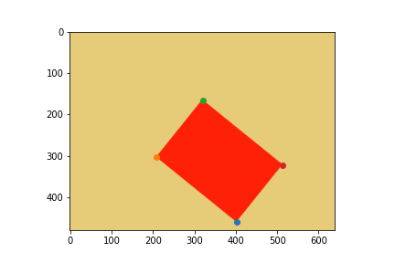
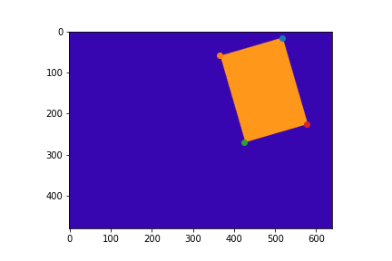
1.10 | 0.00 | 1.41 | 0.60 | 3.28

